รายงานประจำวัน
 |  |  |  |  | บริษัท ซัน คอนแทรคเตอร์ จำกัด |  |  |  |  |  |  |  |  |  |  |  |  | รายงานประจำวัน

โครงการ : |  |  | ปรับปรุงสำนักงานศูนย์บริการรถยนต์โตโยต้า บริษัท โตโยต้า นครพิงค์ เชียงใหม่ จำกัด
วันที่ : |  |  | 0 | 1 | 0 | 3 | 6 | 9 | วันทำงาน : |  | ปกติ |  | ü | วันหยุด |  |  | เวลาทำงาน : |  |  | 8.00 - 17.00 น.

ลำดับ |  | รายการ |  |  |  |  |  |  |  |  |  |  |  |  |  | ปริมาณ |  |  |  | หมายเหตุ
 |  |  |  |  |  |  |  |  |  |  |  |  |  |  |  | จำนวน |  | หน่วย
1 |  | รื้อถอนป้าย ยางห้ามล้อเดิม |  |  |  |  |  |  |  |  |  |  |  |  |  | 1 |  | งาน
2 |  | ทาสีกันสนิมเหล็กกล่องรั้วชั่วคราว |  |  |  |  |  |  |  |  |  |  |  |  |  | 1 |  | งาน
3 |  | ติดตั้งรั้วชั่วคราว กั้นพื้นที่ก่อสร้าง |  |  |  |  |  |  |  |  |  |  |  |  |  | 1 |  | งาน

 | 1 2 3 4 5 6 7 8 9 10 11 12
 | 2
 | 2
 | 2
 | 2
 | 2
 | 2
 | 2
 | 2
 | 2
 | 2
 | 2
 | 2
2
12
8
6
3
9
10
11
7
1
4
5
ฝนตกปานกลาง ทำงานได้เฉพาะอย่าง
ฝนตกหนัก ทำงานไม่ได้
ฝนตกเล็กน้อย ทำงานได้
แจ่มใส
 |  |  |  |  |  |  |  |  |  |  |  |  |  |  |  |  |  |  | 4. รถโมบายเครน
 | ปัญหาและอุปสรรค์ / เหตุการณ์พิเศษ

บุคลากรในการทำงาน |  |  |  |  |  |  |  | เครื่องจักร - อุปกรณ์ |  |  |  |  |  |  | วัสดุเข้าหน่วยงาน
ตำแหน่ง |  |  |  |  | จำนวน |  |  | รายการ |  |  |  | จำนวน |  |  | รายการ |  |  |  |  |  | จำนวน
ผู้จัดการโครงการ |  |  |  |  |  |  |  | รถแบ็คโฮ
วิศวกรโครงการ |  |  |  |  |  |  |  | โมบายเครน
วิศวกรโยธา |  |  |  |  | 1 |  |  | รถหกล้อ
สถาปนิก |  |  |  |  |  |  |  | ปั้นจั่นตอกเสาเข็ม
ช่างเขียนแบบ
ช่างสำรวจ |  |  |  |  |  |  |  | กล้องระดับ
ธุรการ / สโตร์ |  |  |  |  |  |  |  | กล้อง TOTAL
โฟร์แมน / หัวหน้างาน |  |  |  |  | 1 |  |  | เครื่องเชื่อม |  |  |  | 1
ช่างชุดโครงสร้าง |  |  |  |  | 6 |  |  | เครื่องตัดเหล็ก |  |  |  | 1
ช่างไฟฟ้า |  |  |  |  |  |  |  | เครื่องดัดเหล็ก
ช่างประปา |  |  |  |  |  |  |  | กล้อง TOTAL
ช่างเชื่อม
ช่างเหล็ก

 |  |  |  |  |  |  |  |  |  | ผู้บันทึกรายงาน : |  |  |  |  | นางสาวกุสุมา ใจหนัก
 |  |  |  |  |  |  |  |  |  |  |  |  |  |  | ตำแหน่ง : วิศวกรโครงการ
 |  |  |  |  |  |  |  |  |  |  |  |  |  |  |  | วันที่ : |  | 244409

 |  |  |  |  | บริษัท ซัน คอนแทรคเตอร์ จำกัด |  |  |  |  |  |  |  |  |  |  |  |  | รายงานประจำวัน

โครงการ : |  |  | ปรับปรุงสำนักงานศูนย์บริการรถยนต์โตโยต้า บริษัท โตโยต้า นครพิงค์ เชียงใหม่ จำกัด
วันที่ : |  |  | 0 | 1 | 0 | 3 | 6 | 9 | วันทำงาน : | 0 | ปกติ |  |  | วันหยุด |  |  | เวลาทำงาน : |  |  | 8.00 - 17.00 น.

รูปภาพการทำงาน

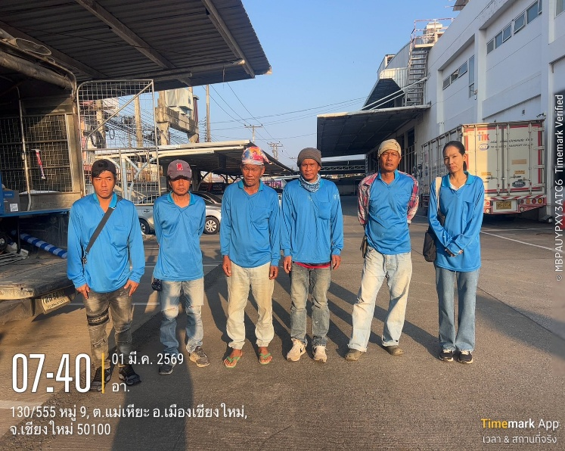
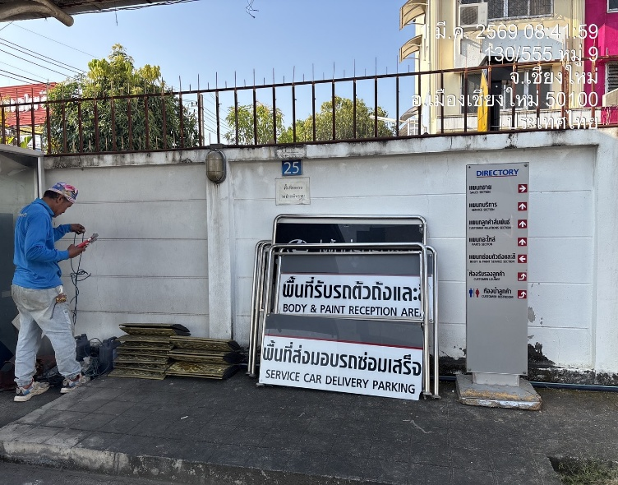

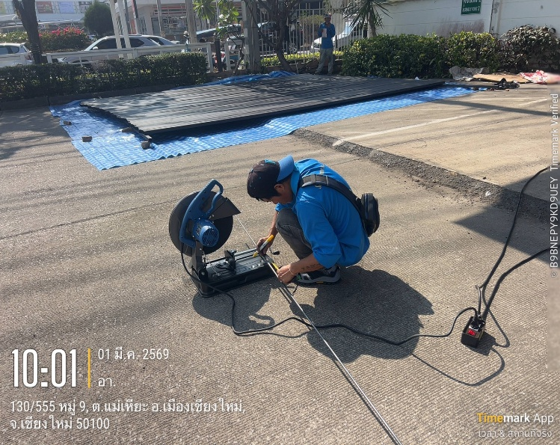
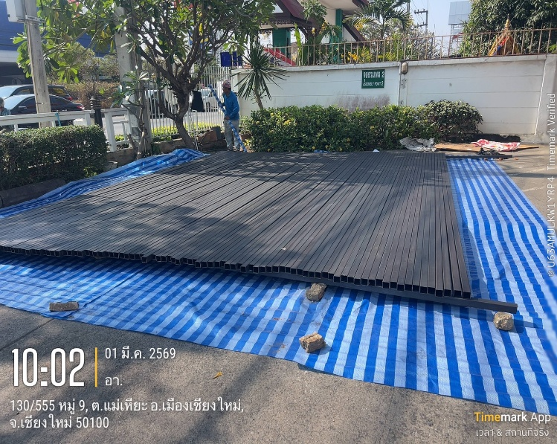

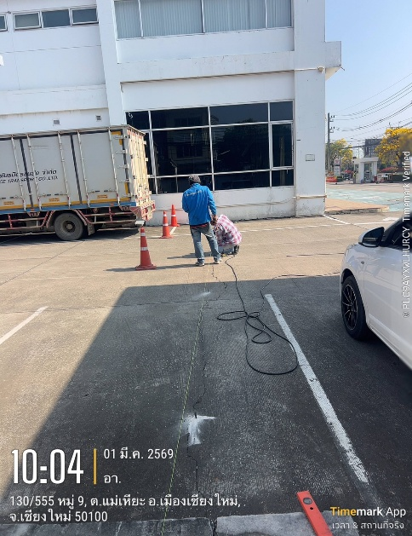
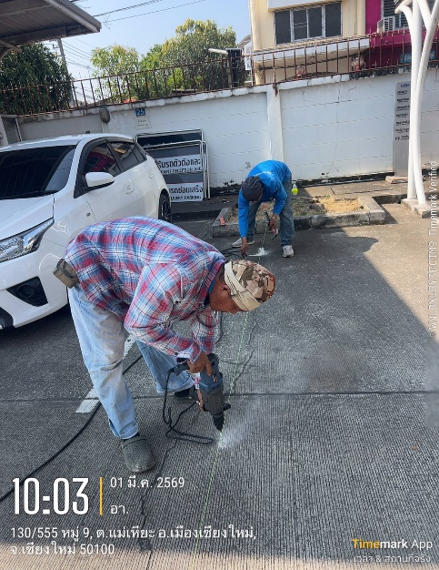

 |  |  |  |  |  |  |  |  |  | ผู้บันทึกรายงาน : |  |  |  |  | นางสาวกุสุมา ใจหนัก
 |  |  |  |  |  |  |  |  |  |  |  |  |  |  | ตำแหน่ง : วิศวกรโครงการ
 |  |  |  |  |  |  |  |  |  |  |  |  |  |  |  | วันที่ : |  | 244409

 |  |  |  |  | บริษัท ซัน คอนแทรคเตอร์ จำกัด |  |  |  |  |  |  |  |  |  |  |  |  | รายงานประจำวัน

โครงการ : |  |  | ปรับปรุงสำนักงานศูนย์บริการรถยนต์โตโยต้า บริษัท โตโยต้า นครพิงค์ เชียงใหม่ จำกัด
วันที่ : |  |  | 0 | 1 | 0 | 3 | 6 | 9 | วันทำงาน : | 0 | ปกติ |  |  | วันหยุด |  |  | เวลาทำงาน : |  |  | 8.00 - 17.00 น.

รูปภาพการทำงาน

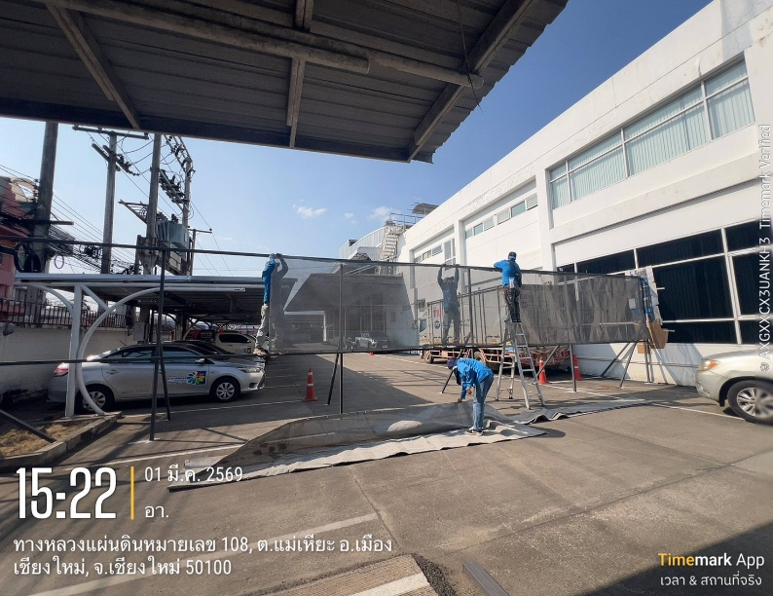
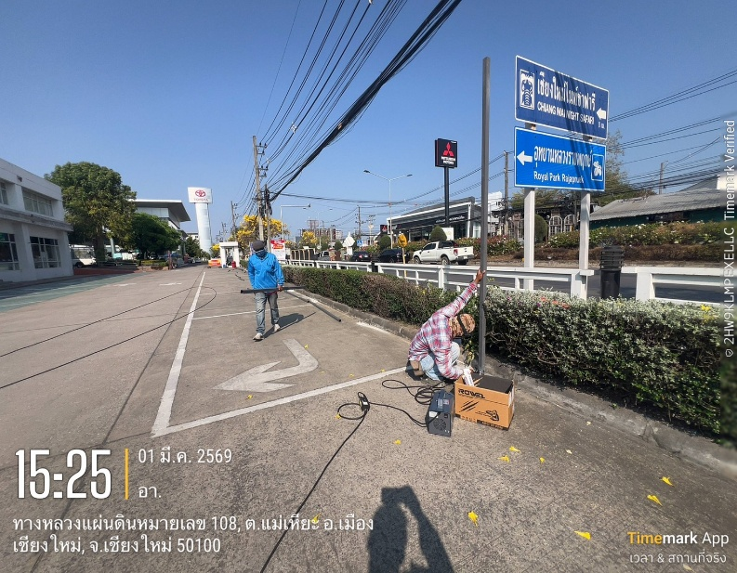

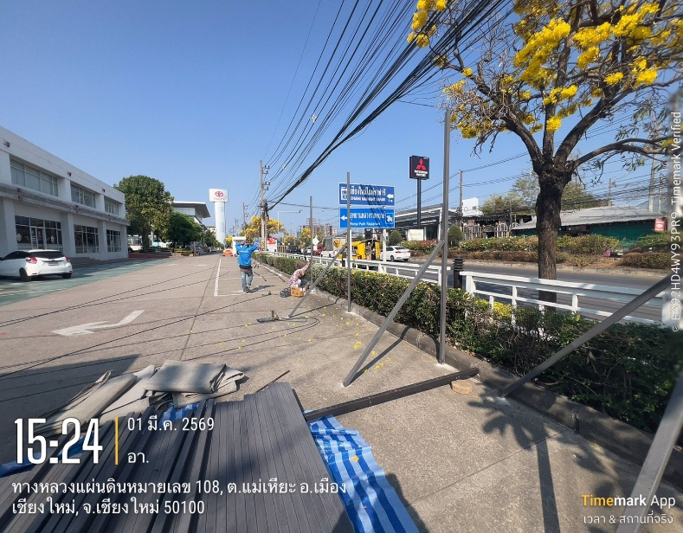
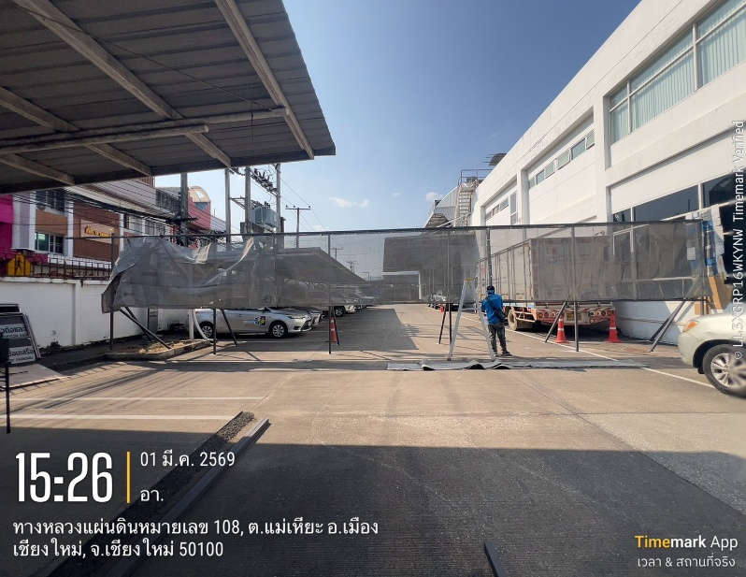

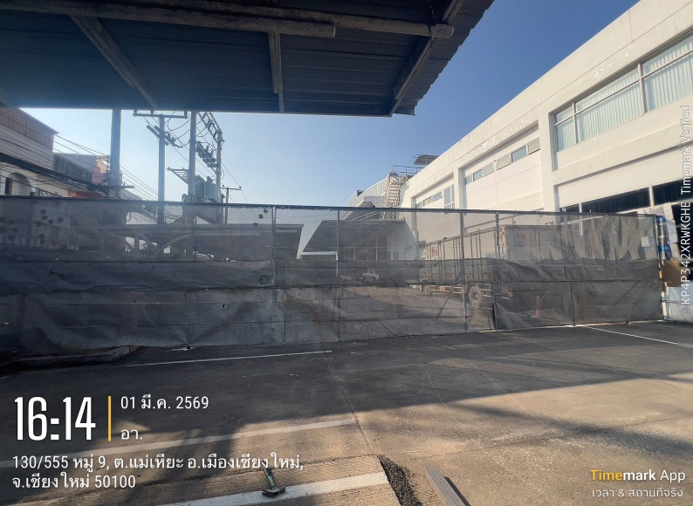
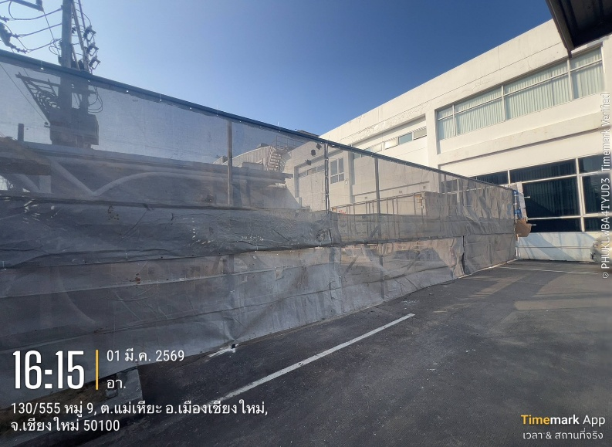

 |  |  |  |  |  |  |  |  |  | ผู้บันทึกรายงาน : |  |  |  |  | นางสาวกุสุมา ใจหนัก
 |  |  |  |  |  |  |  |  |  |  |  |  |  |  | ตำแหน่ง : วิศวกรโครงการ
 |  |  |  |  |  |  |  |  |  |  |  |  |  |  |  | วันที่ : |  | 244409
 |  |  |  |  | บริษัท ซัน คอนแทรคเตอร์ จำกัด |  |  |  |  |  |  |  |  |  |  |  |  | รายงานประจำวัน

โครงการ : |  |  | ปรับปรุงสำนักงานศูนย์บริการรถยนต์โตโยต้า บริษัท โตโยต้า นครพิงค์ เชียงใหม่ จำกัด
วันที่ : |  |  | 0 | 1 | 0 | 3 | 6 | 9 | วันทำงาน : | 0 | ปกติ |  |  | วันหยุด |  |  | เวลาทำงาน : |  |  | 8.00 - 17.00 น.

รูปภาพการทำงาน

 |  |  |  |  |  |  |  |  |  | ผู้บันทึกรายงาน : |  |  |  |  | นางสาวกุสุมา ใจหนัก
 |  |  |  |  |  |  |  |  |  |  |  |  |  |  | ตำแหน่ง : วิศวกรโครงการ
 |  |  |  |  |  |  |  |  |  |  |  |  |  |  |  | วันที่ : |  | 244409

